Graf1
Enviada el: 3 Abril 2019
Inflación en el mes ( variaciones en % )
Nro. respuestas: 57 Mediana: 0,3%

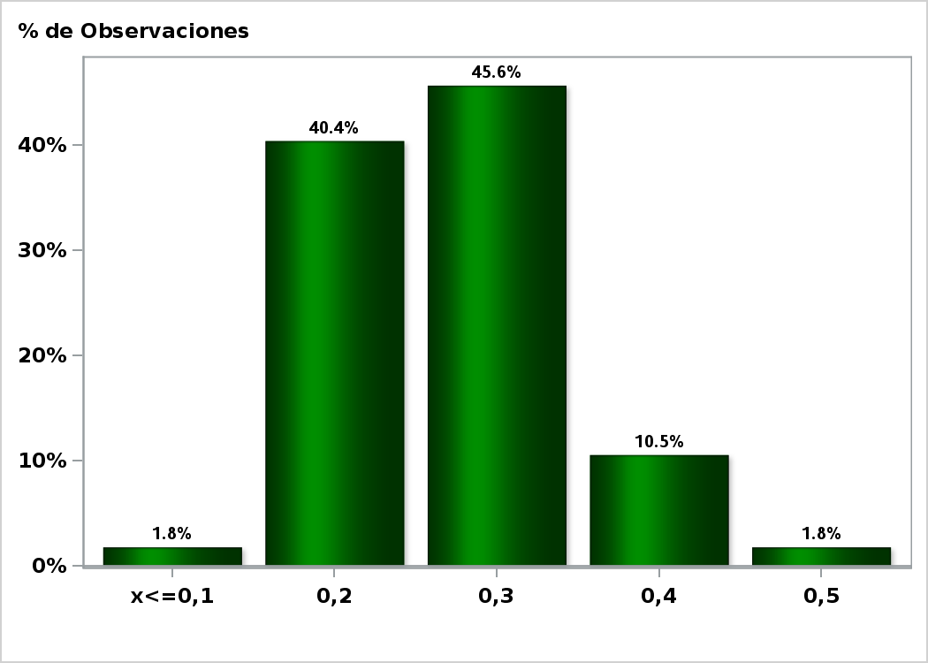

Click para volver al Resumen

Graf2
Enviada el: 3 Abril 2019
Inflación en el mes siguiente ( variaciones en % )
Nro. respuestas: 58 Mediana: 0,2%

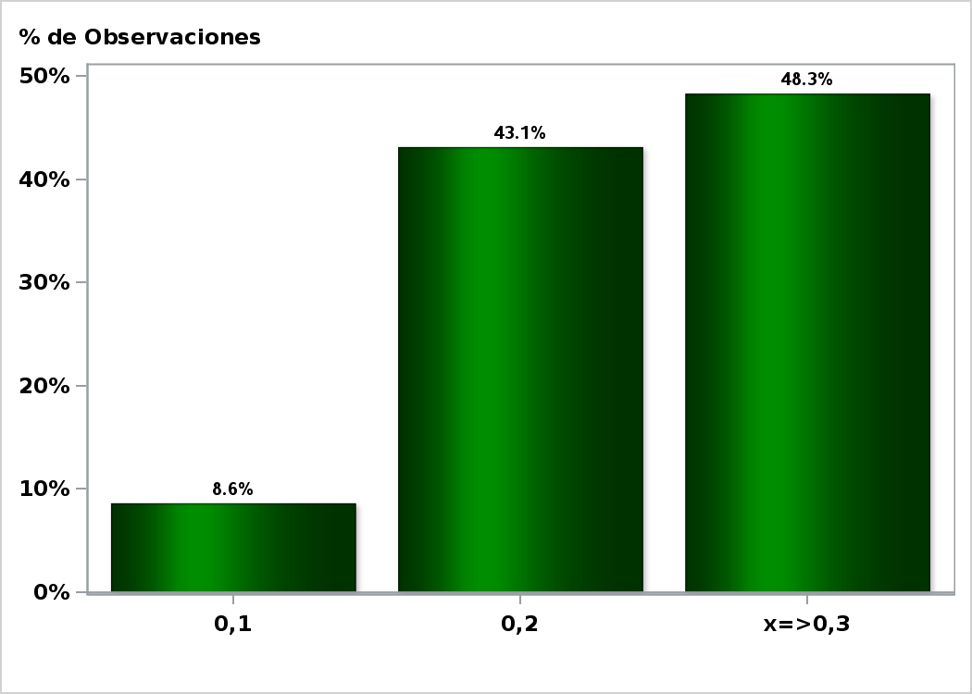

Click para volver al Resumen

Graf3
Enviada el: 3 Abril 2019
Inflación en 11 meses ( variaciones en % )
Nro. respuestas: 57 Mediana: 2,8%

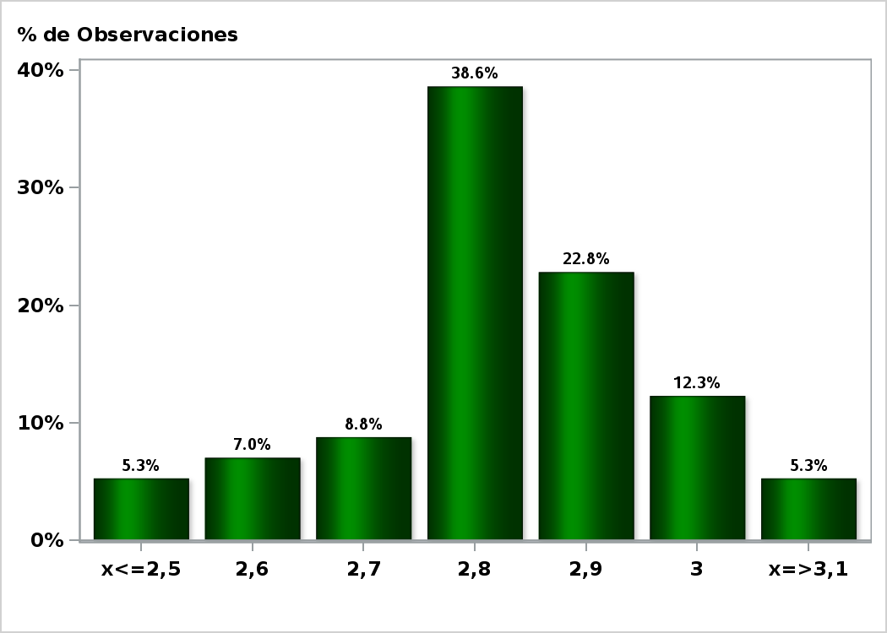

Click para volver al Resumen

Graf4
Enviada el: 3 Abril 2019
Inflación en 23 meses ( variaciones en % )
Nro. respuestas: 56 Mediana: 3%

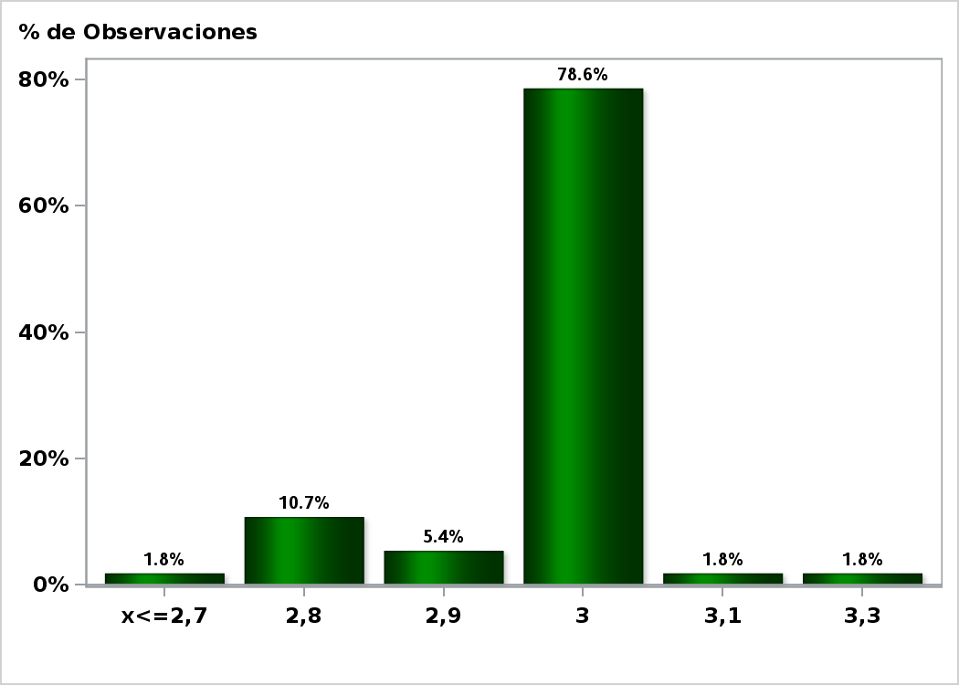

Click para volver al Resumen

Graf5
Enviada el: 3 Abril 2019
Inflación diciembre 2019 ( variaciones en % )
Nro. respuestas: 58 Mediana: 2,7%

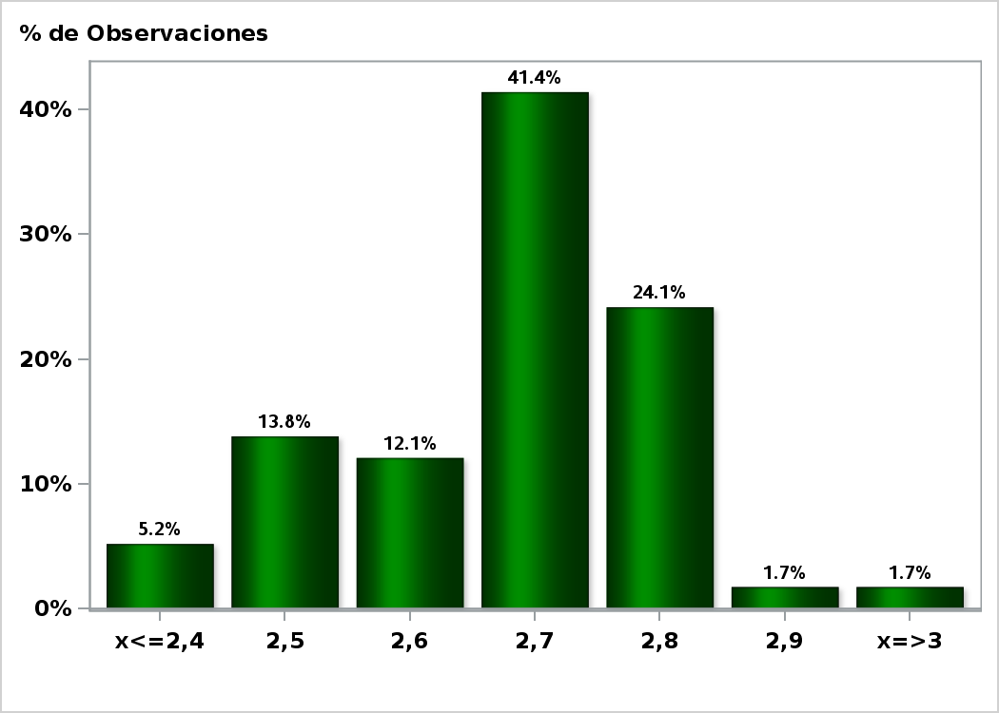

Click para volver al Resumen

Graf6
Enviada el: 3 Abril 2019
Inflación diciembre 2020 ( variaciones en % )
Nro. respuestas: 58 Mediana: 3%

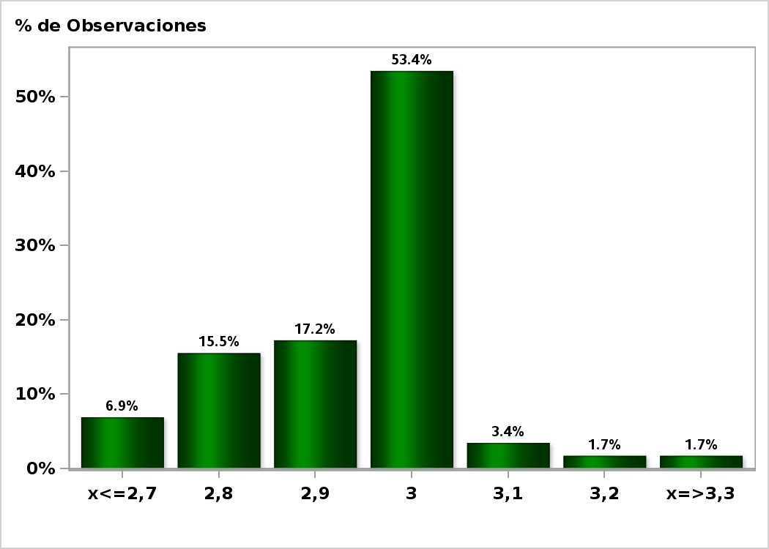

Click para volver al Resumen

Graf7
Enviada el: 3 Abril 2019
Tasa de Política Monetaria en la siguiente reunión
Nro. respuestas: 59 Mediana: 3%

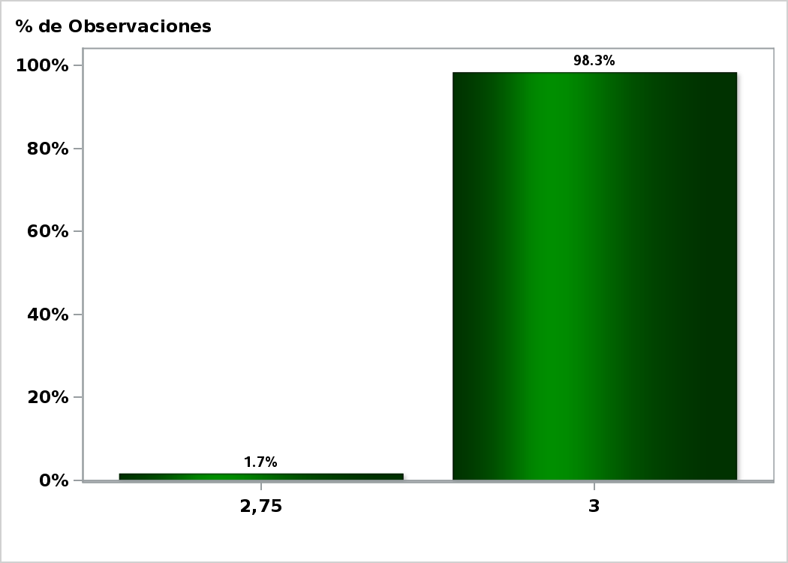

Click para volver al Resumen

Graf8
Enviada el: 3 Abril 2019
Tasa de Política Monetaria en la subsiguiente reunión
Nro. respuestas: 59 Mediana: 3%

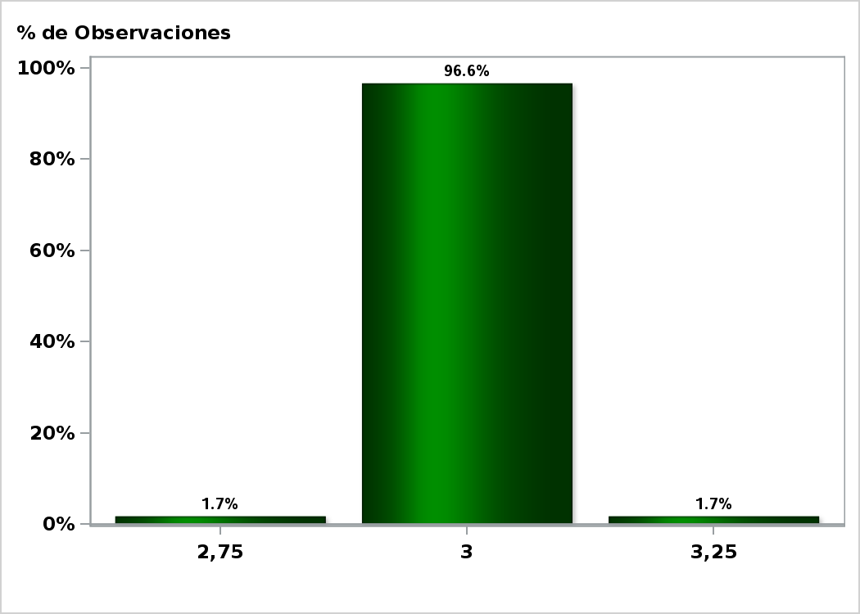

Click para volver al Resumen

Graf9
Enviada el: 3 Abril 2019
Tasa de Política Monetaria dentro de 5 meses
Nro. respuestas: 59 Mediana: 3%

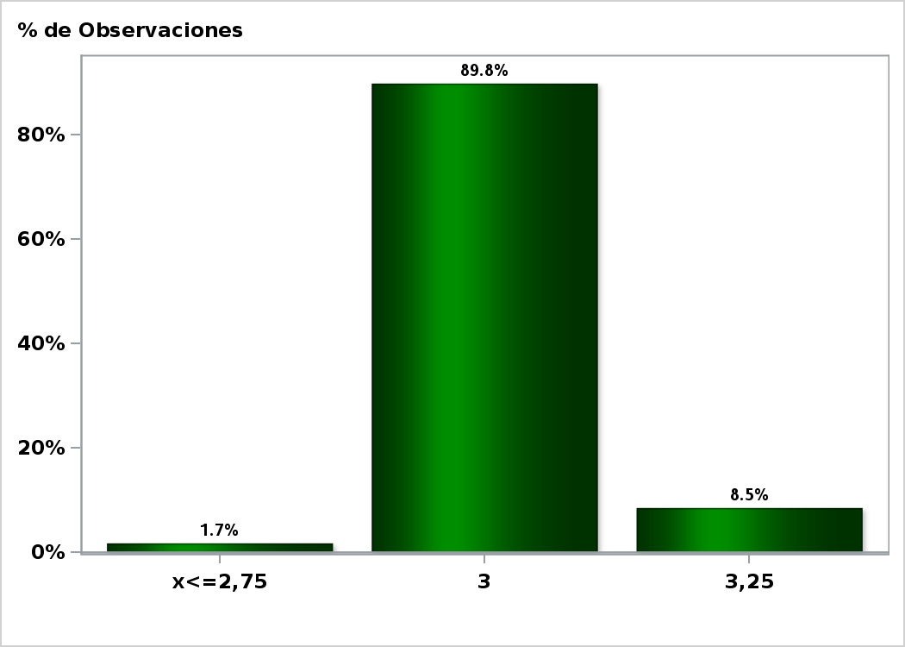

Click para volver al Resumen

Graf10
Enviada el: 3 Abril 2019
Tasa de Política Monetaria Diciembre 2019
Nro. respuestas: 59 Mediana: 3,25%

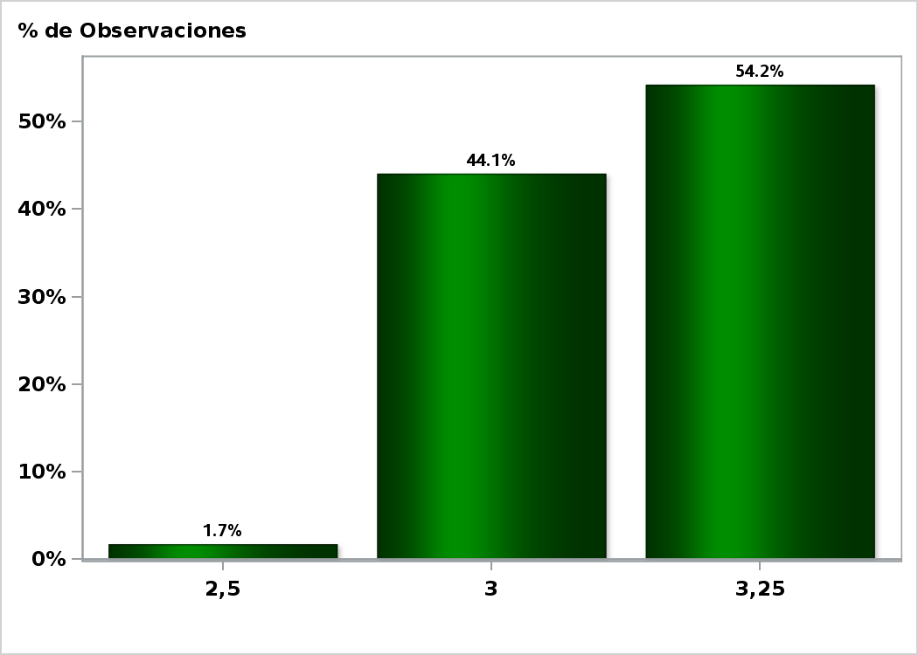

Click para volver al Resumen

Graf11
Enviada el: 3 Abril 2019
Tasa de Política Monetaria dentro de 11 meses
Nro. respuestas: 59 Mediana: 3,25%

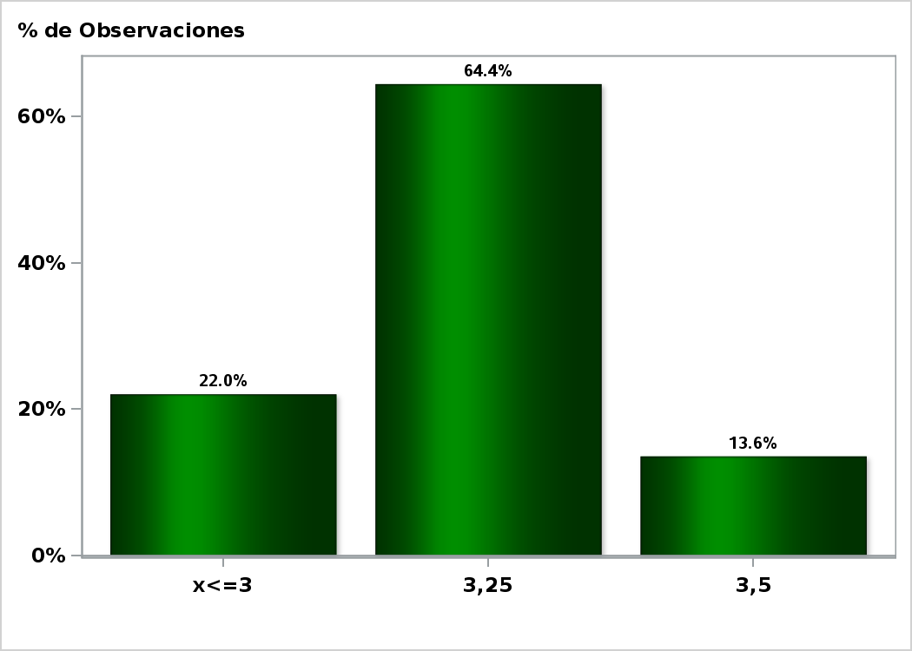

Click para volver al Resumen

Graf12
Enviada el: 3 Abril 2019
Tasa de Política Monetaria dentro de 17 meses
Nro. respuestas: 58 Mediana: 3,5%

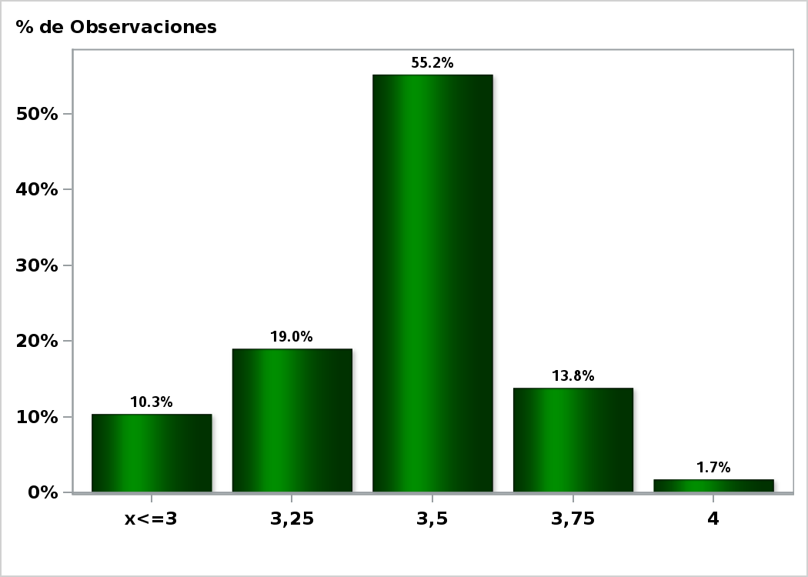

Click para volver al Resumen

Graf13
Enviada el: 3 Abril 2019
Tasa de Política Monetaria dentro de 23 meses
Nro. respuestas: 57 Mediana: 3,5%

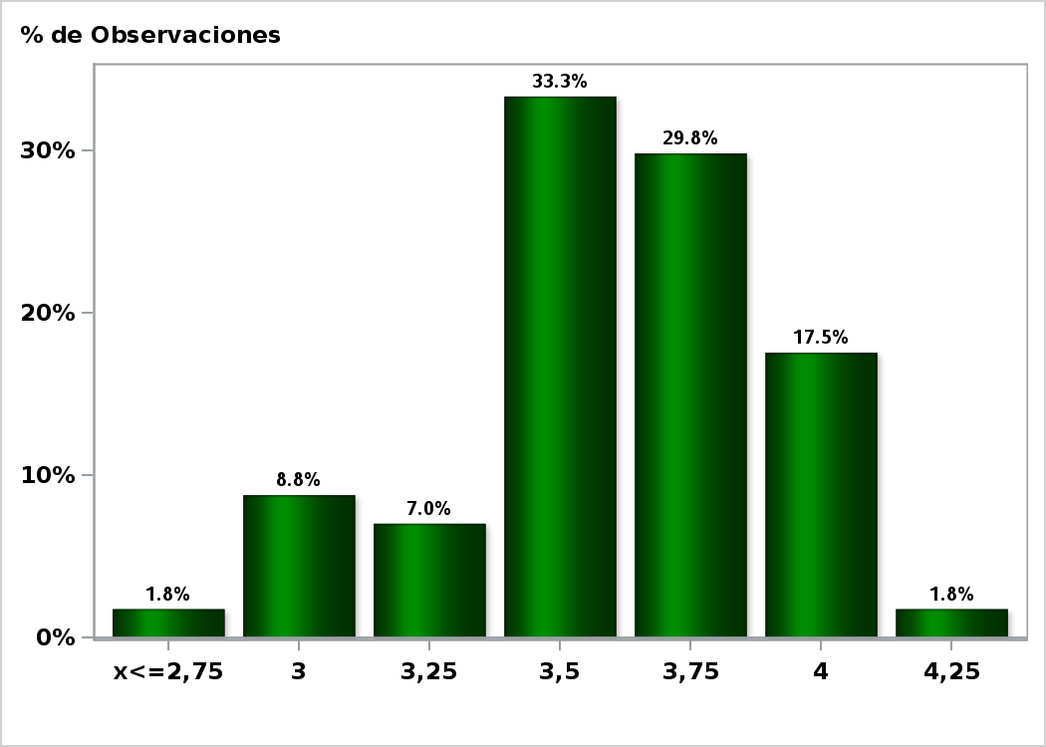

Click para volver al Resumen

Graf14
Enviada el: 3 Abril 2019
Tasa BCU 5 años dentro de 2 meses (%)
Nro. respuestas: 52 Mediana: 1%

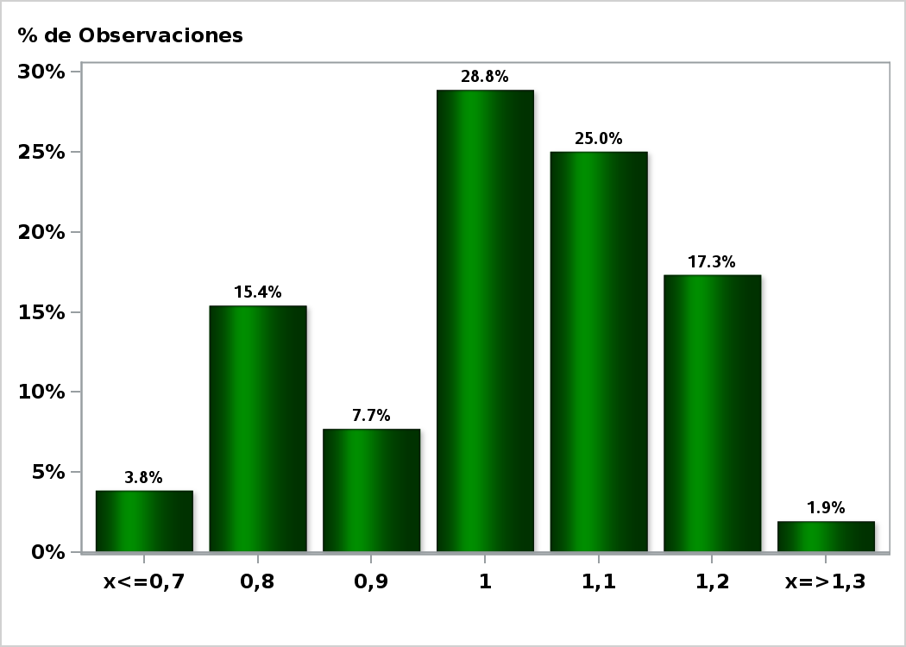

Click para volver al Resumen

Graf15
Enviada el: 3 Abril 2019
Tasa BCU 5 años dentro de 11 meses (%)
Nro. respuestas: 51 Mediana: 1,2%

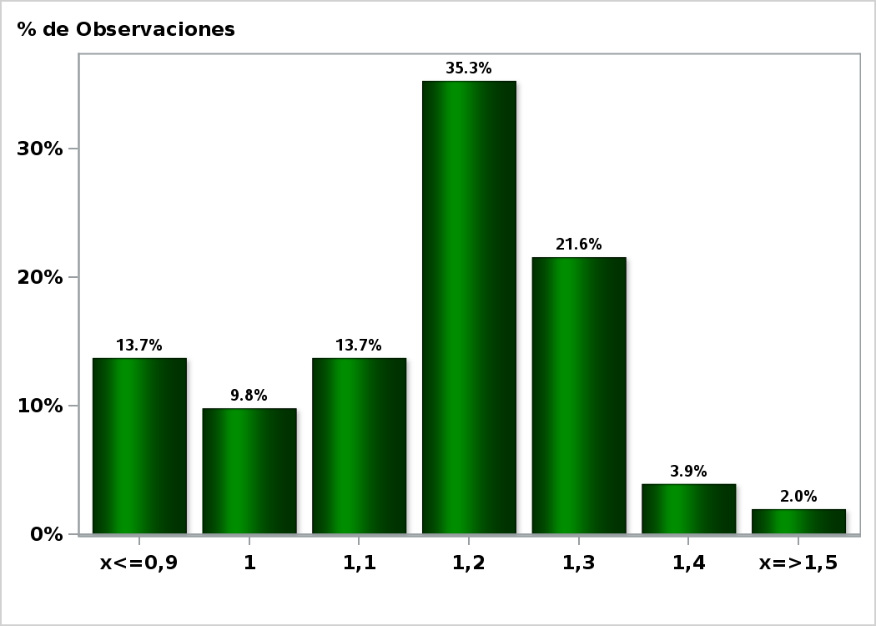

Click para volver al Resumen

Graf16
Enviada el: 3 Abril 2019
Tasa BCU 5 años dentro de 23 meses (%)
Nro. respuestas: 51 Mediana: 1,3%

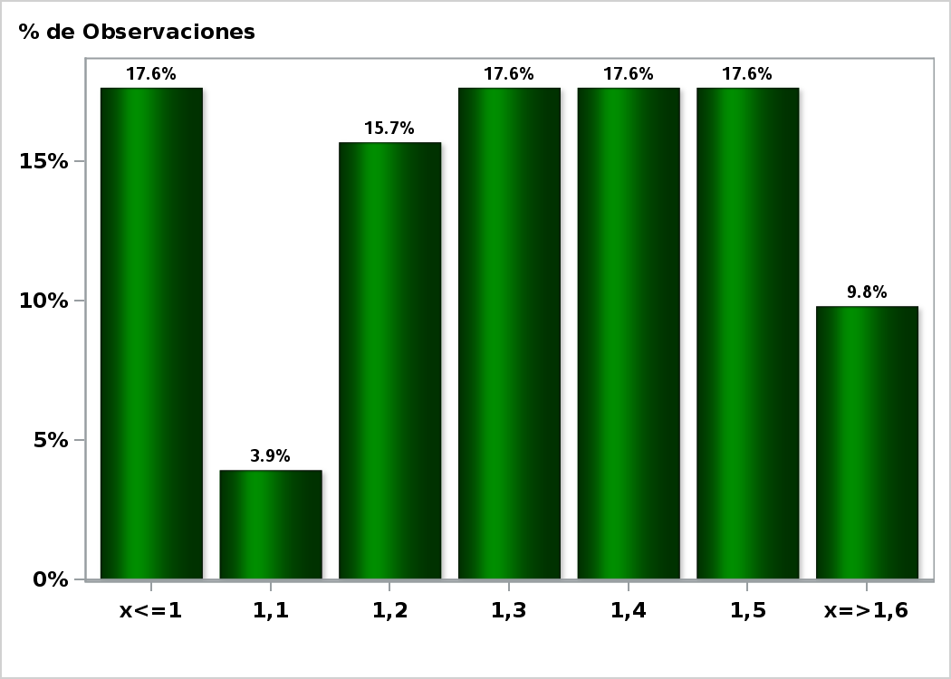

Click para volver al Resumen

Graf17
Enviada el: 3 Abril 2019
Tasa BCP 5 años dentro de 2 meses (%)
Nro. respuestas: 52 Mediana: 3,9%

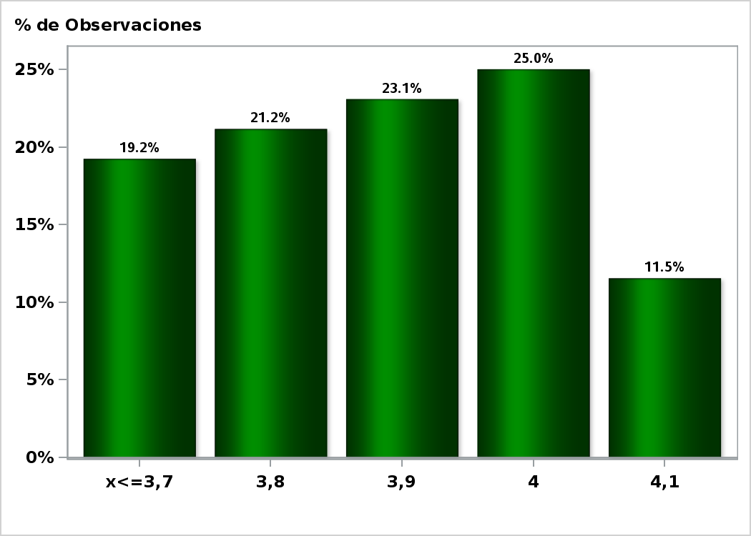

Click para volver al Resumen

Graf18
Enviada el: 3 Abril 2019
Tasa BCP 5 años dentro de 11 meses (%)
Nro. respuestas: 51 Mediana: 4,1%

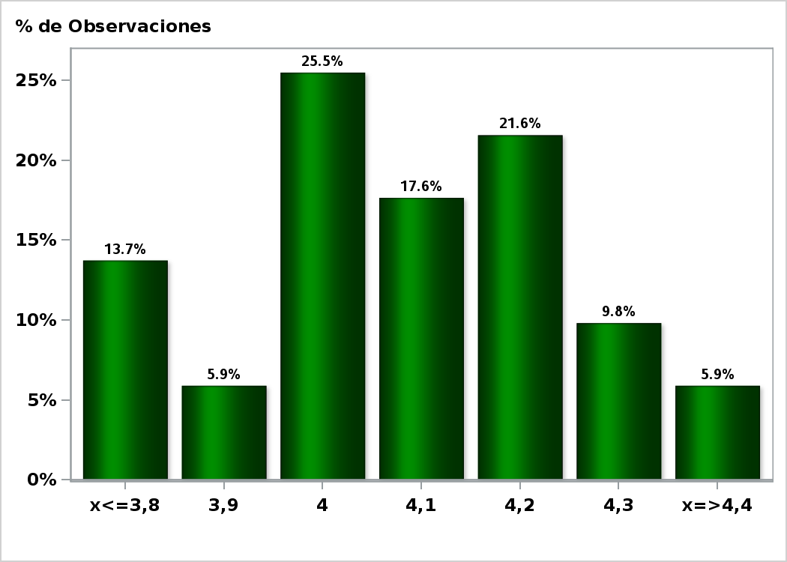

Click para volver al Resumen

Graf19
Enviada el: 3 Abril 2019
Tasa BCP 5 años dentro de 23 meses (%)
Nro. respuestas: 51 Mediana: 4,3%

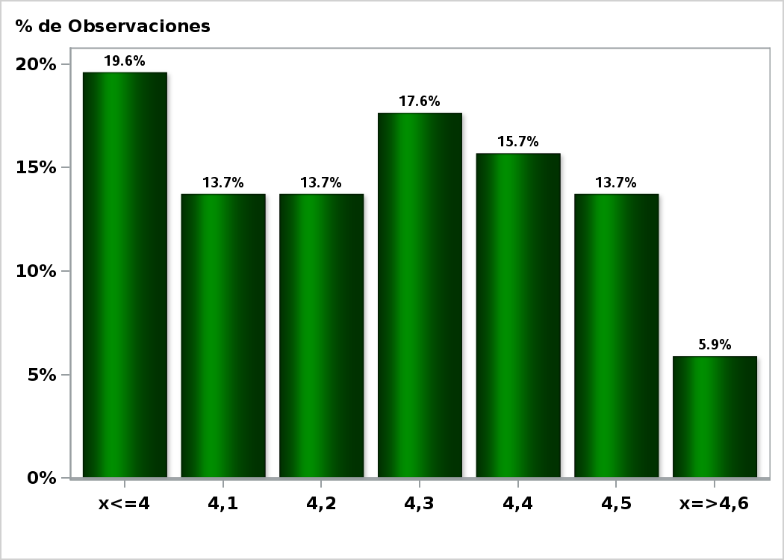

Click para volver al Resumen

Graf20
Enviada el: 3 Abril 2019
Tipo de cambio dentro de 2 meses ($ por US$)
Nro. respuestas: 59 Mediana: $660

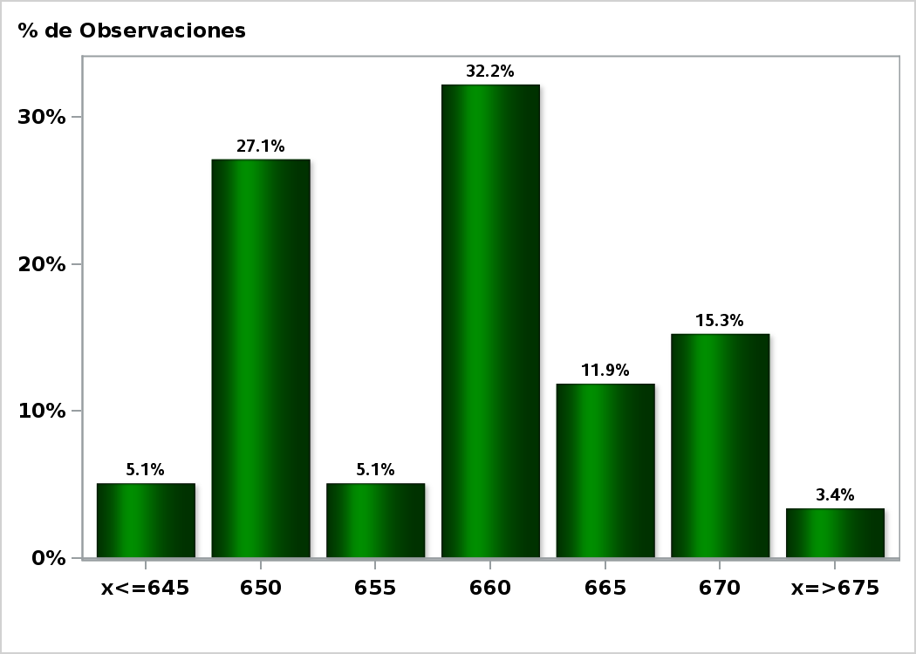

Click para volver al Resumen

Graf21
Enviada el: 3 Abril 2019
Tipo de cambio dentro de 11 meses ($ por US$)
Nro. respuestas: 59 Mediana: $650

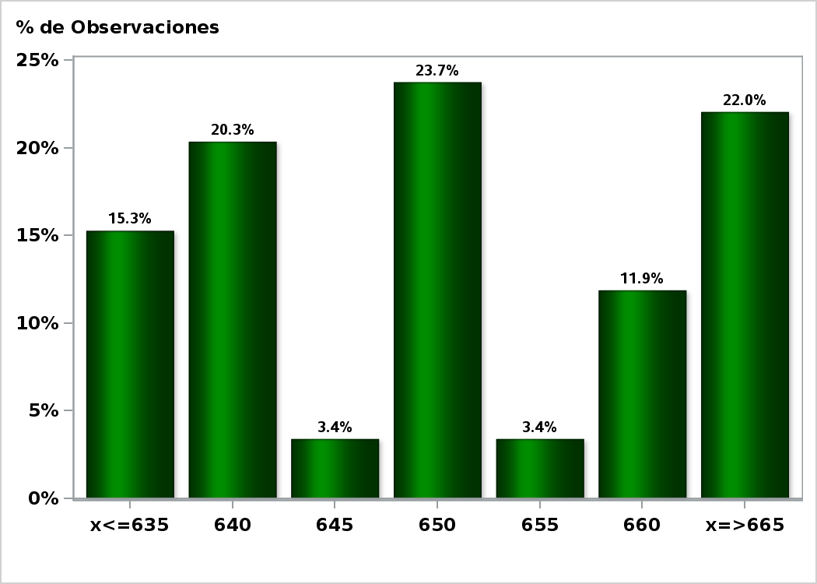

Click para volver al Resumen

Graf22
Enviada el: 3 Abril 2019
Tipo de cambio dentro de 23 meses ($ por US$)
Nro. respuestas: 57 Mediana: $650

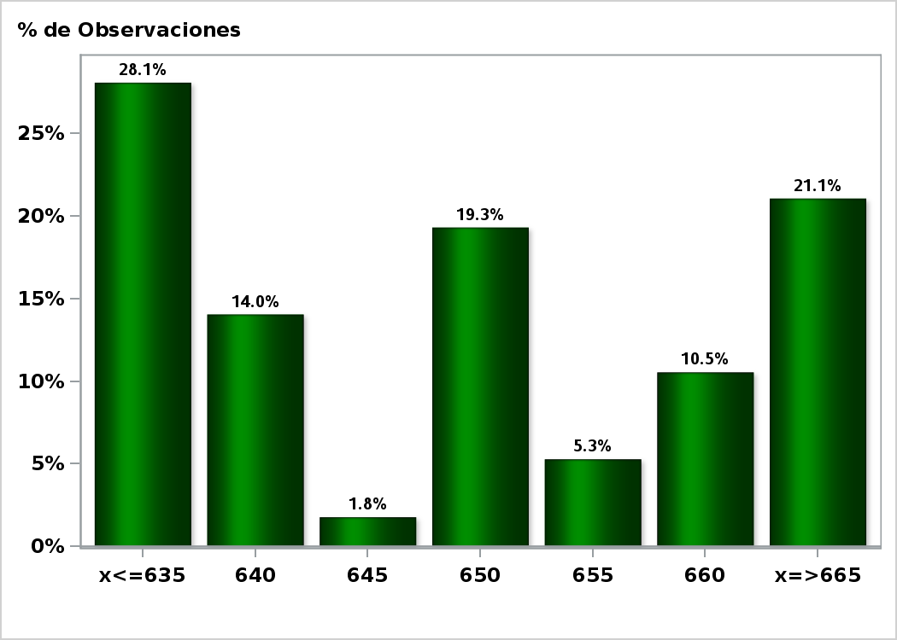

Click para volver al Resumen

Graf23
Enviada el: 3 Abril 2019
IMACEC un mes atrás ( variación 12 meses )
Nro. respuestas: 56 Mediana: 2,2%

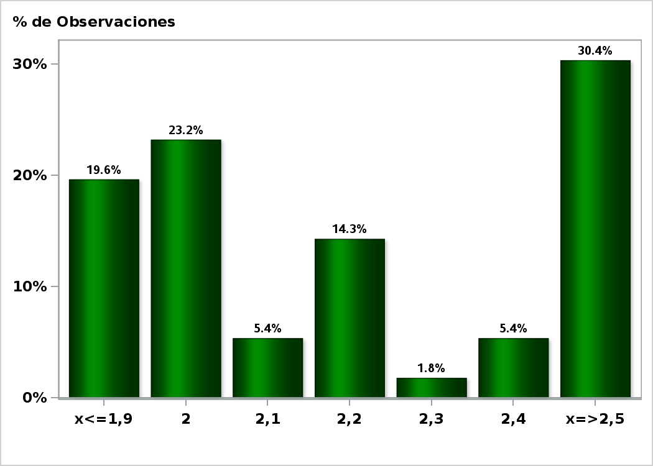

Click para volver al Resumen

Graf24
Enviada el: 3 Abril 2019
IMACEC No Minero un mes atrás ( variación 12 meses )
Nro. respuestas: 46 Mediana: 2,8%

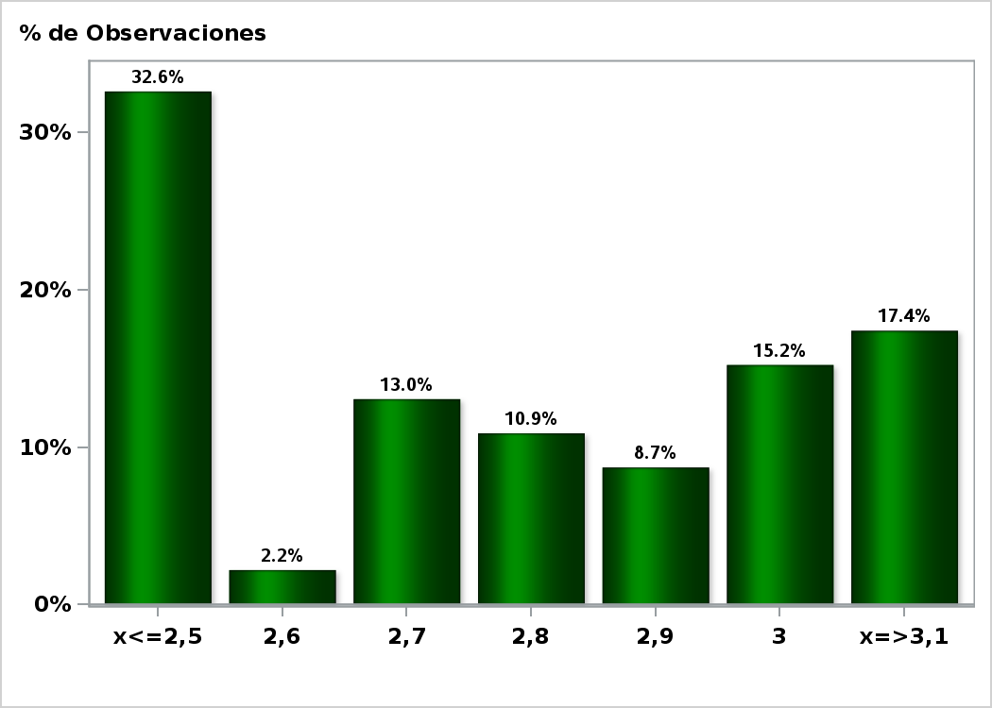

Click para volver al Resumen

Graf25
Enviada el: 3 Abril 2019
PIB en trimestre calendario de la encuesta ( variación 12 meses )
Nro. respuestas: 56 Mediana: 2,9%

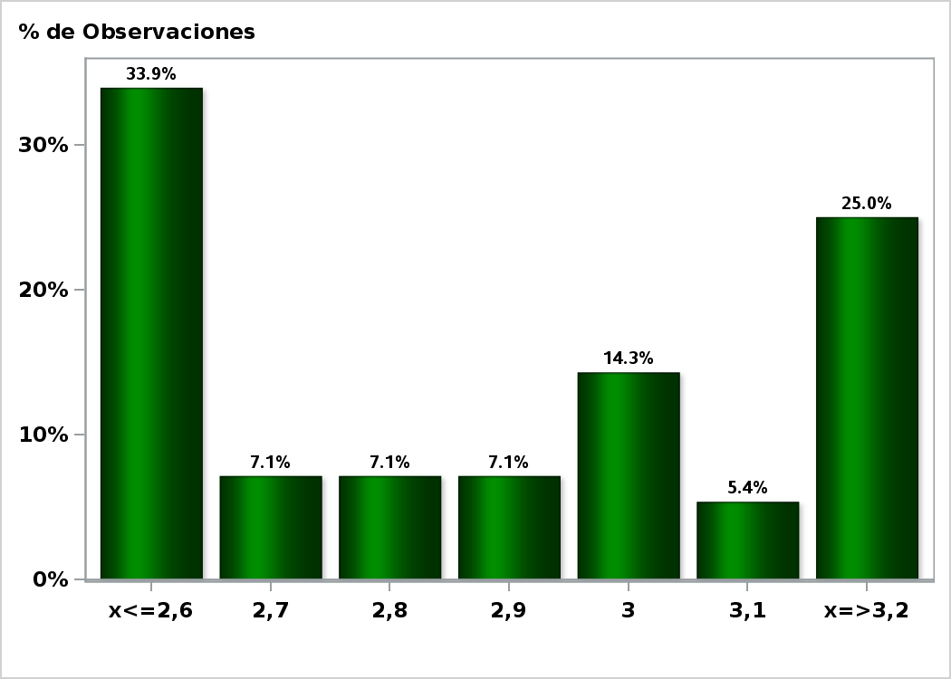

Click para volver al Resumen

Graf26
Enviada el: 3 Abril 2019
PIB Año 2019 ( variación 12 meses )
Nro. respuestas: 58 Mediana: 3,3%

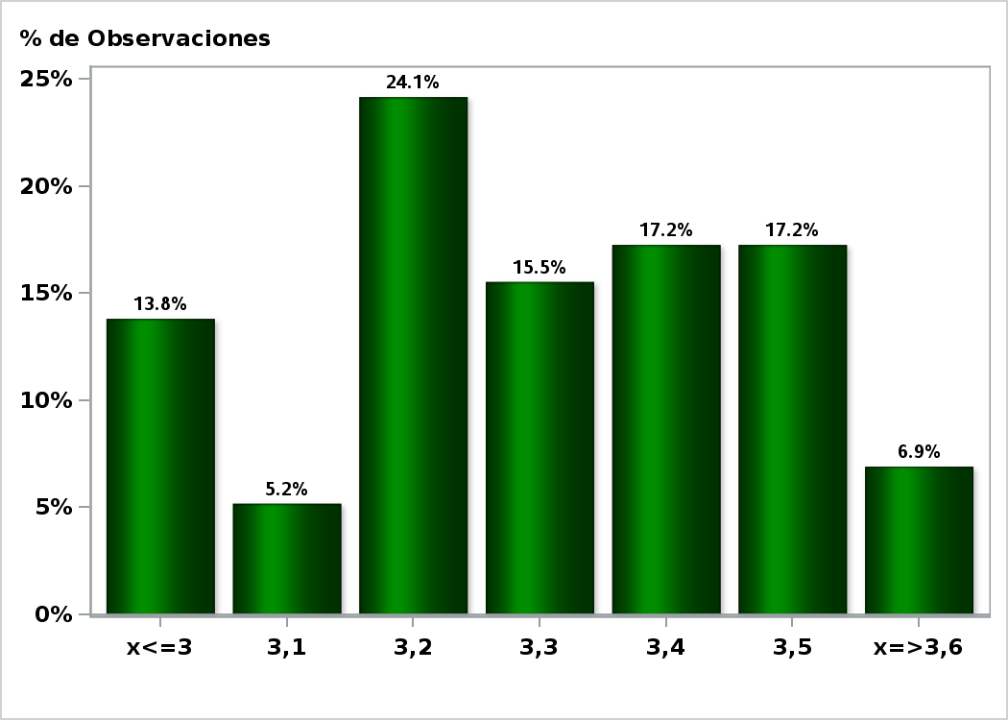

Click para volver al Resumen

Graf27
Enviada el: 3 Abril 2019
PIB Año 2020( variación 12 meses )
Nro. respuestas: 58 Mediana: 3,4%

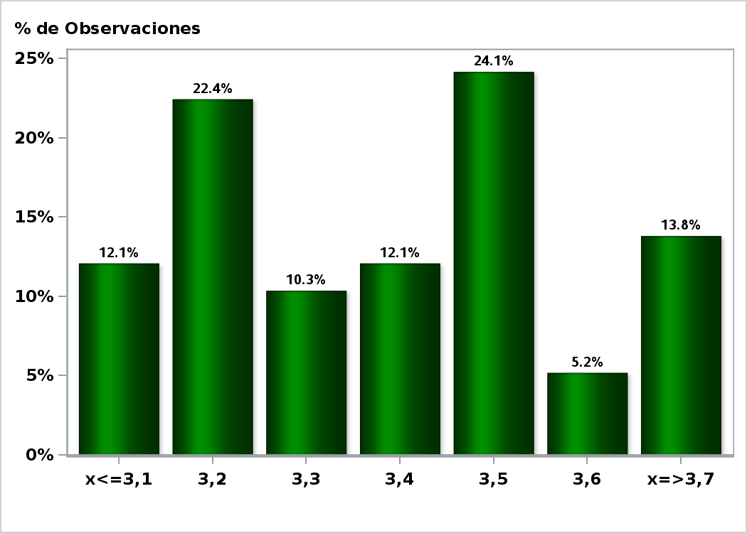

Click para volver al Resumen

Graf28
Enviada el: 3 Abril 2019
PIB Año 2021 ( variación 12 meses )
Nro. respuestas: 53 Mediana: 3,4%

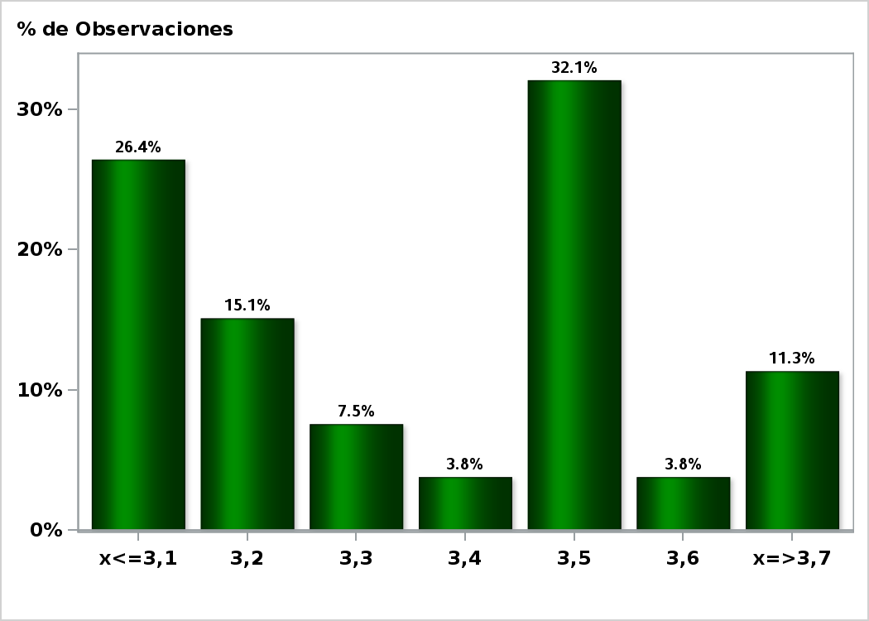

Click para volver al Resumen

Graf29
Enviada el: 3 Abril 2019
PIB No Minero en trimestre calendario de la encuesta ( variación 12 meses )
Nro. respuestas: 46 Mediana: 3%

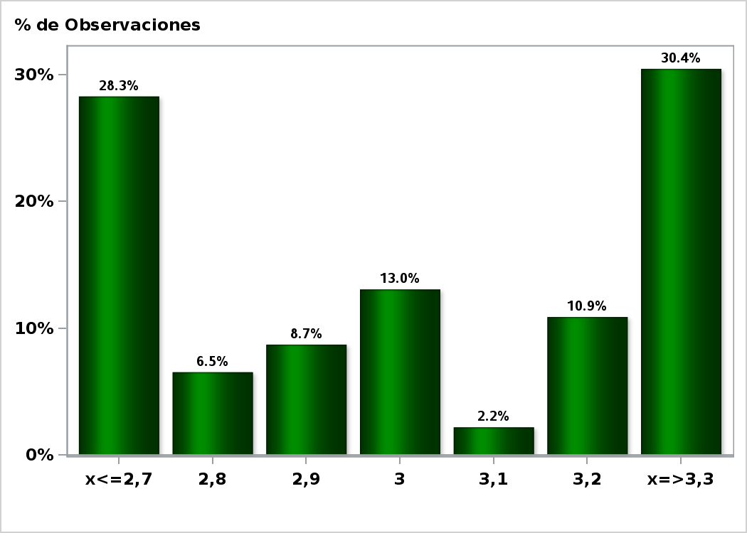

Click para volver al Resumen

Graf30
Enviada el: 3 Abril 2019
PIB No Minero Año 2019 ( variación 12 meses )
Nro. respuestas: 44 Mediana: 3,5%

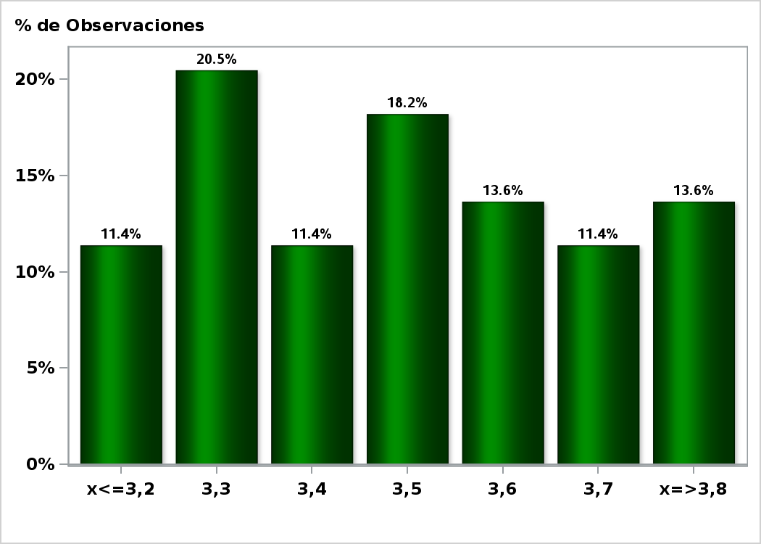

Click para volver al Resumen

Graf31
Enviada el: 3 Abril 2019
PIB No Minero Año 2020 ( variación 12 meses )
Nro. respuestas: 44 Mediana: 3,5%

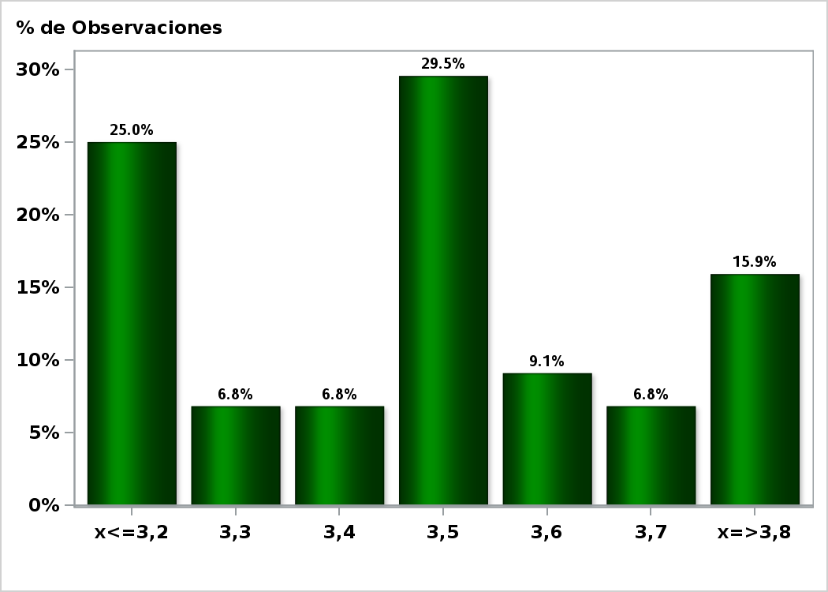

Click para volver al Resumen

Graf32
Enviada el: 3 Abril 2019
PIB No Minero Año 2021 ( variación 12 meses )
Nro. respuestas: 43 Mediana: 3,5%

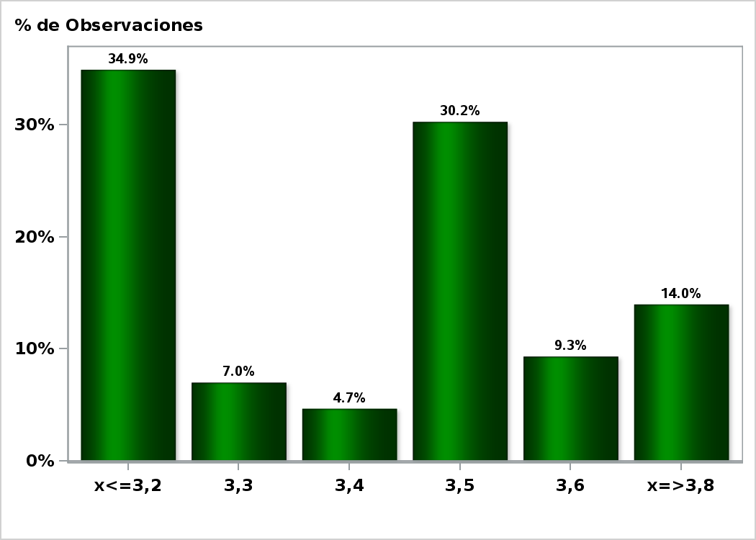

Click para volver al Resumen

